企画書（記入見本）
記入見本
 |  |  |  | 2020 |  |  | 年度 |  |  | 北海道学習会 |  |  | 企画書
地域世話人 |  | ○○○○ |  | 中央世話人 |  |  |  |  | ○○○○ |  |  |  |  | 作成日： |  | 2020 |  | 年 |  | 1 | 月 | 16 | 日
運営委員 |  | ○○○○ |  | ○○○○ |  |  |  |  | ○○○○ |  | ○○○○
運営委員候補 |  | ○○○○ |  | ○○○○

年間 活動目的 |  | ピアサポートについて各団体で取り組んでいることを発表し、他の団体の活動から気づきを得て、自分たちの活動に反映させる。

 |  |  |  |  | 第 | 1 | 回 |  | （Total：第 |  | 34 | 回） |  |  | 参加予定： |  | 20 |  | 人
概 要 |  | 「ピアサポートの5か条」小冊子に書かれている内容について、具体例を出し合い、理解を深める。 5か条に対応した具体例を出し合って議論する。

日 時 （予定） |  | 2017年4月2日(日) 13:30～17:00 |  |  |  |  |  | 予 算
 |  |  |  |  |  |  |  |  |  |  |  | 内 訳 |  |  |  |  |  |  |  | 金 額
 |  |  |  |  |  |  |  | 会場費(備品代を含む) |  |  |  | 会議室、プロジェクター |  |  |  |  |  |  |  | ¥15,000
 |  |  |  |  |  |  |  | 消耗品費（コピー代など） |  |  |  | コピー代他 |  |  |  |  |  |  |  | ¥2,500
開 催 地 （予定） |  | 東京都渋谷区 |  |  |  |  |  | お茶代 |  |  |  | 飲み物・お菓子代 |  |  |  |  |  |  |  | ¥3,000
 |  |  |  |  |  |  |  | 講師謝金
開催施設 （予定） |  | ファイザー会議室 |  |  |  |  |  | その他

 |  |  |  |  |  |  |  | 合 計 |  |  |  |  |  |  |  |  |  |  |  | ¥20,500
タイムスケジュール（予定）
時 間 |  |  | プログラム
13:30:00 | 13:50:00 |  | VHO-netビデオ上映と地域学習会 5ヶ条の確認
13:50:00 | 14:30:00 |  | ピアサポートの事例紹介
14:30:00 | 15:20:00 |  | グループ討論（2グループ）
15:20:00 | 15:35:00 |  | 休憩
15:35:00 | 16:05:00 |  | グループ発表（2グループ）
16:05:00 | 16:30:00 |  | 今後話し合いたいテーマについて
16:30:00 | 16:45:00 |  | 交通費の精算について など
16:45:00 | 17:00:00 |  | 会場片付け・終了
期待成果 |  | 普段実施しているピアサポート活動の意味や改善点に気づく。ピアサポートは個人で行っていても、団体として取り組むためには、個人の情報に配慮しながら、どのように進めるべきなのか、どういったことが問題になったのか、俯瞰的に見ることができるよう、視野を広げる。

企画書①
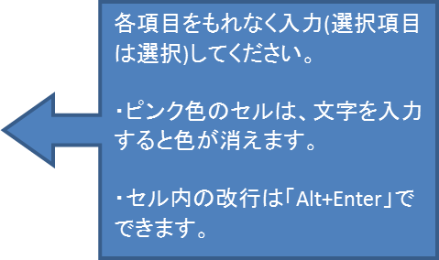
 |  |  |  | 年度 |  |  |  | 企画書
地域世話人 |  | 中央世話人 |  |  |  |  |  |  | 作成日： |  | 年 |  |  | 月 | 日
運営委員
運営委員候補

年間 活動目的

 |  |  | 第 | 回 |  | （Total：第 | 回） |  |  | 参加予定： |  | 人
概 要

日 時 （予定） |  |  |  |  | 予 算
 |  |  |  |  |  |  | 内 訳 |  |  |  |  |  | 金 額
 |  |  |  |  | 会場費(備品代を含む)
 |  |  |  |  | 消耗品費（コピー代など）
開 催 地 （予定） |  |  |  |  | お茶代
 |  |  |  |  | 講師謝金
開催施設 （予定） |  |  |  |  | その他

 |  |  |  |  | 合 計 |  |  |  |  |  |  |  | ¥0
タイムスケジュール（予定）
時 間 | プログラム

期待成果

